Planilha1
Calculadora da Nota da Revista (NR) para o edital PAPCIQ 2025
Quando for criar o seu login no Web of Science, vincule-se a Universidade Federal do Oeste do Pará e cadastre o seu e-mail institucional @ufopa

1. Para acessar as variáveis na equação disposta no edital é necessário o acesso ao site e clicar no botão Journals: https://jcr.clarivate.com/jcr/home?app=jcr&referrer=target%3Dhttps:%2F%2Fjcr.clarivate.com%2Fjcr%2Fhome&Init=Yes&authCode=null&SrcApp=IC2LS

2. Vai aparecer a lista de Periódicos. Basta fazer a procura pelo Nome da Revista ou ISSN
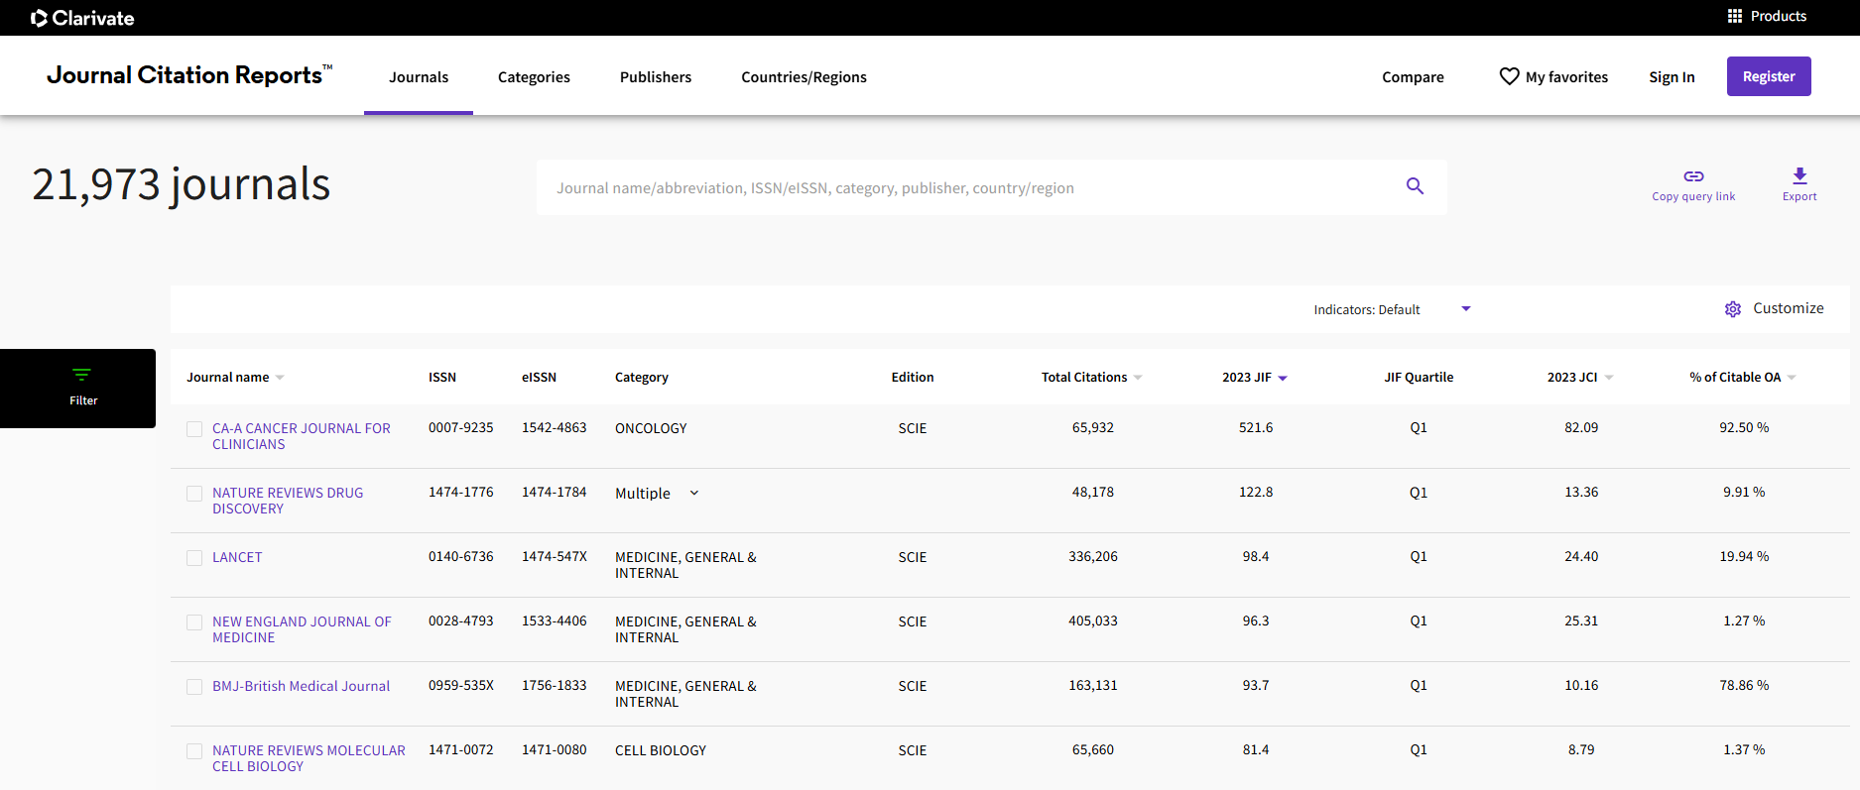

3. Exemplo
Insera os dados da revista no campo indicado
Nome da Revista: |  |  | Plos One Biology
ISSN |  |  | 1544-9173
JIF |  |  | 7.8
JCI |  |  | 1.98
Quartil* |  |  | 4 |  | *Escala dos Quartis: Q1 = 4, Q2 = 3, Q3 = 2, Q4 = 1.
Citações em Acesso Aberto (Citable_OA) |  |  | 99.51 | %
Dados foram extraídos da página: https://jcr.clarivate.com/jcr-jp/journal-profile?journal=PLOS%20BIOL&year=2023&fromPage=%2Fjcr%2Fbrowse-journals

NR | 18.7355

1. NR ≥ | 7.5 | : Publicação altamente recomendada e será custeada pelo edital.
2. NR< | 7.49 | : Não será custeada pelo Edital

Situação: | Recomendado

3. Sua vez
Insera os dados da revista no campo indicado
Nome da Revista:
ISSN
JIF
JCI
Quartil* |  |  |  |  | *Escala dos Quartis: Q1 = 4, Q2 = 3, Q3 = 2, Q4 = 1.
Citações em Acesso Aberto (Citable_OA) |  |  |  | %

NR | 0

1. NR ≥ | 7.5 | : Publicação altamente recomendada e será custeada pelo edital.
2. NR< | 7.49 | : Não será custeada pelo Edital

Situação:

